wifi协议标准图
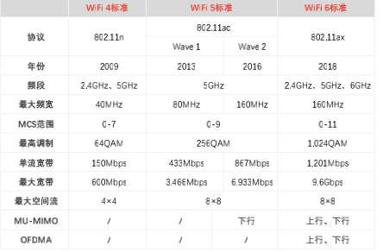
各代标准 | Wi-Fi4 标准 | Wi-Fi5 标准 |  | Wi-Fi6 标准
协议 | 802.11n | 802.11ac |  | 802.11ax
 |  | Wave1 | Wave2
频段 | 2.4GHz、5GHz | 5GHz |  | 2.4GHz、5GHz、6GHz
推出时间 | 2009 | 2013 | 2016 | 2018
最大频宽 | 40MHz | 80MHz | 160MHz | 160MHz
最高调制 | 64QAM | 256QAM |  | 1024QAM
最大宽带 | 600Mbps | 3466Mbps | 6933Mbps | 9.6Gbps
最大空间流 | 4x4 | 8x8
MU-MIMO | / | / | 下行 | 上行、下行

wifi芯片市场规模
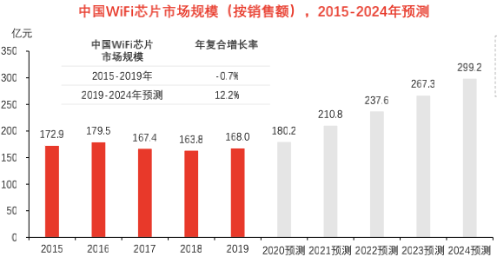
年份 | 2015 | 2016 | 2017 | 2018 | 2019 | 2020E | 2021E | 2022E | 2023E | 2024E
规模 | 172.9 | 179.5 | 167.4 | 163.8 | 168 | 180.2 | 210.8 | 237.6 | 267.3 | 299.2
增速 |  | 4% | -7% | -2% | 3% | 7% | 17% | 13% | 13% | 12%

中国Wi-Fi芯片市场规模
 | 规模 | 增速
2015 | 172.9
2016 | 179.5 | 0.038172353962
2017 | 167.4 | -0.067409470752
2018 | 163.8 | -0.021505376344
2019 | 168 | 0.025641025641
2020E | 180.2 | 0.072619047619
2021E | 210.8 | 0.16981132075
2022E | 237.6 | 0.12713472486
2023E | 267.3 | 0.125
2024E | 299.2 | 0.11934156379

Sheet3
物联网总数 | 2019 | 2025E
全球 | 120 | 246
中国 | 36.3 | 80.1

物联网连接总数（单位：亿个）

Sheet4
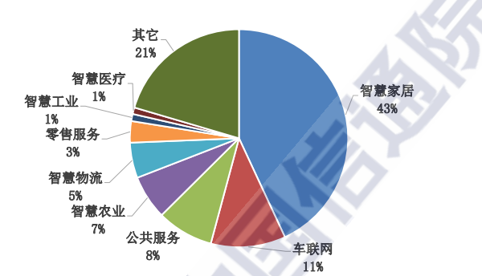
项目 | 比例
智慧家居 | 43%
车联网 | 11%
公共服务 | 8%
2020年中国物联网连接应用场景
智慧农业 | 7%
智慧物流 | 5%
零售服务 | 3%
智慧工业 | 1%
智慧医疗 | 1%
其他 | 21%

Sheet5
w | Wi-Fi | 蓝牙 | Zigbee
传输距离 | 最长(100-300m) | 最短(2-30m) | 适中(50-300m)
频段 | 2.4GHz/5GHz | 2.4GHz
功耗 | 高 | 中 | 低
安全性 | 无线电波传输信号；数据包容易被检测接收 | AES 128加密算法进行数据加密认证 | 使用ACL和AES128 对称密码保证安全性

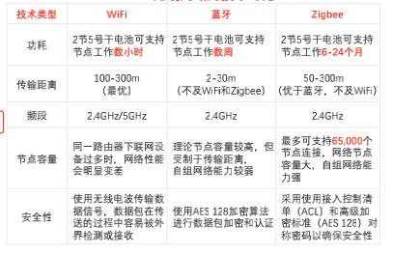
节点容量 | 同一路由器下联网设备数量有限 | 理论节点容量高，但传输距离短 | 最多支持65,000个节点，容量大

Sheet6
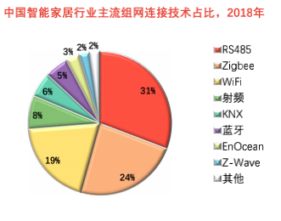
RS485 | 31%
Zigbee | 24%
Wi-Fi | 19%
射频 | 8%
KNX | 6%
蓝牙 | 5%
EnOcean | 3%
中国智能家居组网技术占有率
Z-Wave | 2%
其他 | 2%

Sheet7
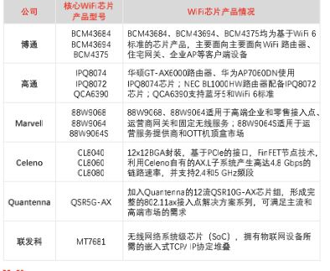
分类 | Wi-Fi芯片厂商 | 核心产品 | 主要介绍
国际厂商 | 高通 | BCM3684 BCM4375 | 高通创立于1985年，全球领先的无线通信技术研发企业，致力于提供无线通信产品及服务，业务线涵盖3G、4G、5G芯片组、系统软件及开发工具。
 | 德州仪器 | CC3100 CC3220X | 德州仪器（TI）创立于1930年，拥有员工近3万人。德州仪器是全球规模最大的模拟电路技术部件制造商，也是全球领先的集成电路设计公司。
 | 赛普拉斯 | CYW43903 CYW43907 | 赛普拉斯成立于1982年，拥有员工约6,000人。主要为通讯产品提供芯片和解决方案，2016年，赛普拉斯收购博通的物联网无线通信业务正式涉足物联网无线通信芯片领域。
国内厂商 | 联发科 | MT7681 | 联发科成立于1997年，是全球著名IC设计厂商之一。联发科专注于无线通讯及数字多媒体等技术领域，
 | 南方硅谷 | SV60 | 深圳市南方硅谷微电子有限公司2011年于广东省深圳市成立致力于提供无线通信芯片和解决方案。
 | 乐鑫科技 | ESP32系列 | 成立于2008年，主要从事物联网Wi-Fi MCU通信芯片及其模组的研发、设计及销售，
 | 博通集成 | BK7231系列 | 国内领先的无线连接芯片设计公司；2015 年公司首个Wi-Fi 宽带收发样片通过测试，而经过进一步完善的 Wi-Fi 收发电路于 2016 年在量产 SoC 中得到应用，

Sheet1
分产品 | 营业收入 | 营业成本 | 毛利率（％） | 营业收入较上期增减（％） | 营业成本较上期增减（％） | 毛利率较上期增减（％）
无线数传类 | 87,323.25 | 52,500.99 | 39.88 | 292.72 | 294.21 | -0.23 | 无线数传类 | 74%
无线音频类 | 30,139.14 | 22,381.08 | 25.74 | -6.91 | 12.87 | -13.01 | 无线音频类 | 26%
总计 | 117,462.39 | 74,882.07 | 36.25 | 115.09 | 125.91 | -3.05 | 总计

公司2019年产品营收占比

Sheet2
主要会计数据 | 2017年 | 2018年 | 2019年 | 2020Q3
营业收入 | 565,321,479.16 | 546,120,108.35 | 1,174,623,899.09 | 559186366.06
营收增速 | 8% | -3% | 115% | -28.33%
公司2017-2020Q3营收情况
归属于上市公司股东的净利润 | 87,427,341.30 | 123,911,671.02 | 252,370,195.33
归属于上市公司股东的扣除非经常性 损益的净利润 | 83,588,126.66 | 112,422,366.22 | 239,832,135.52
经营活动产生的现金流量净额 | 53,763,913.56 | 84,395,327.20 | 25,150,024.24
 | 2017年末 | 2018年末 | 2019年末
归属于上市公司股东的净资产 | 310,147,256.10 | 434,397,379.27 | 1,262,168,330.55
总资产 | 386,118,837.64 | 536,962,834.82 | 1,598,300,829.50

Sheet9
年份 | 2017 | 2018 | 2019 | 2020Q3
毛利率 | 34.03% | 39.30% | 36.25% | 27.70%
净利率 | 15.47% | 22.69% | 21.49% | 10.37%

博通集成2017-2020Q3毛利率、净利率变化

Sheet10
年份 | 2017 | 2018 | 2019 | 2020Q3
净利润 | 8742.7 | 12391.2 | 25237 | 5796.1
增速 | -16.03% | 34.50% | 111.33% | -67.54%

博通集成2017-2020Q3净利润

Sheet11
年份 | 2017 | 2018 | 2019 | 2020Q3
研发费用 | 6909.98 | 7768.12 | 9904.69 | 6938.77
同比增速 | 6.49% | 12.42% | 27.50% | -7.60%

博通集成近年研发费用情况

